bank_details
Required Information | Fill in
账户开户名： Bank Account Name: | 蕭華暐 | HSIAO HUA WEI
开户行： Bank Name: | 中國信託銀行重新分行 | CTBC BANK Chongsin Branch
账户号： Bank Account Number: | 750540008935
开户行地址： Bank Address: | 新北市三重區重新路二段42-1號 | 1F.,No.42-1, Sec. 2, Chongsin Rd., Sanchong District , New Taipei City 241, Taiwan (R.O.C.)
银行swift code Bank Swift Code: | CTCBTWTP
电子邮箱： Email: | kele1001@hotmail.com
联系人姓名 contact name | HSIAO HUA WEI
联系电话： Contact Number: | 0960351400
地址： Address: | 證件地址：同下 聯絡地址：新北市三重區力行路二段76巷1弄14號5樓 | 5F., No. 14, Aly. 1, Ln. 76, Sec. 2, Lixing Rd., Sanchong Dist., New Taipei City 241, Taiwan (R.O.C.)
邮编： Postal Code: | 24156
身份证号码： Identification Card Number (for freelance only)： | A123930557

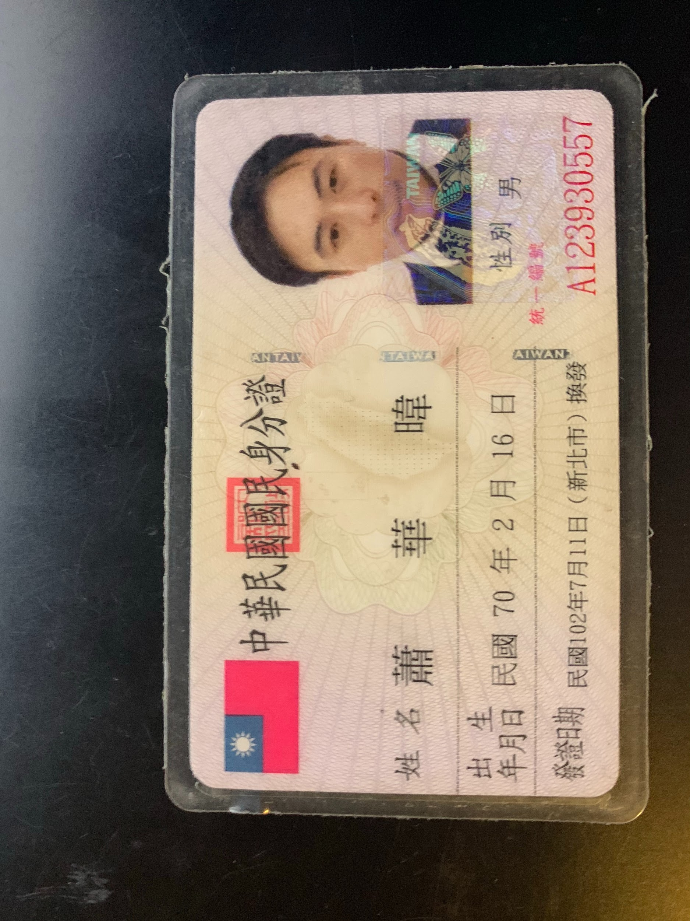 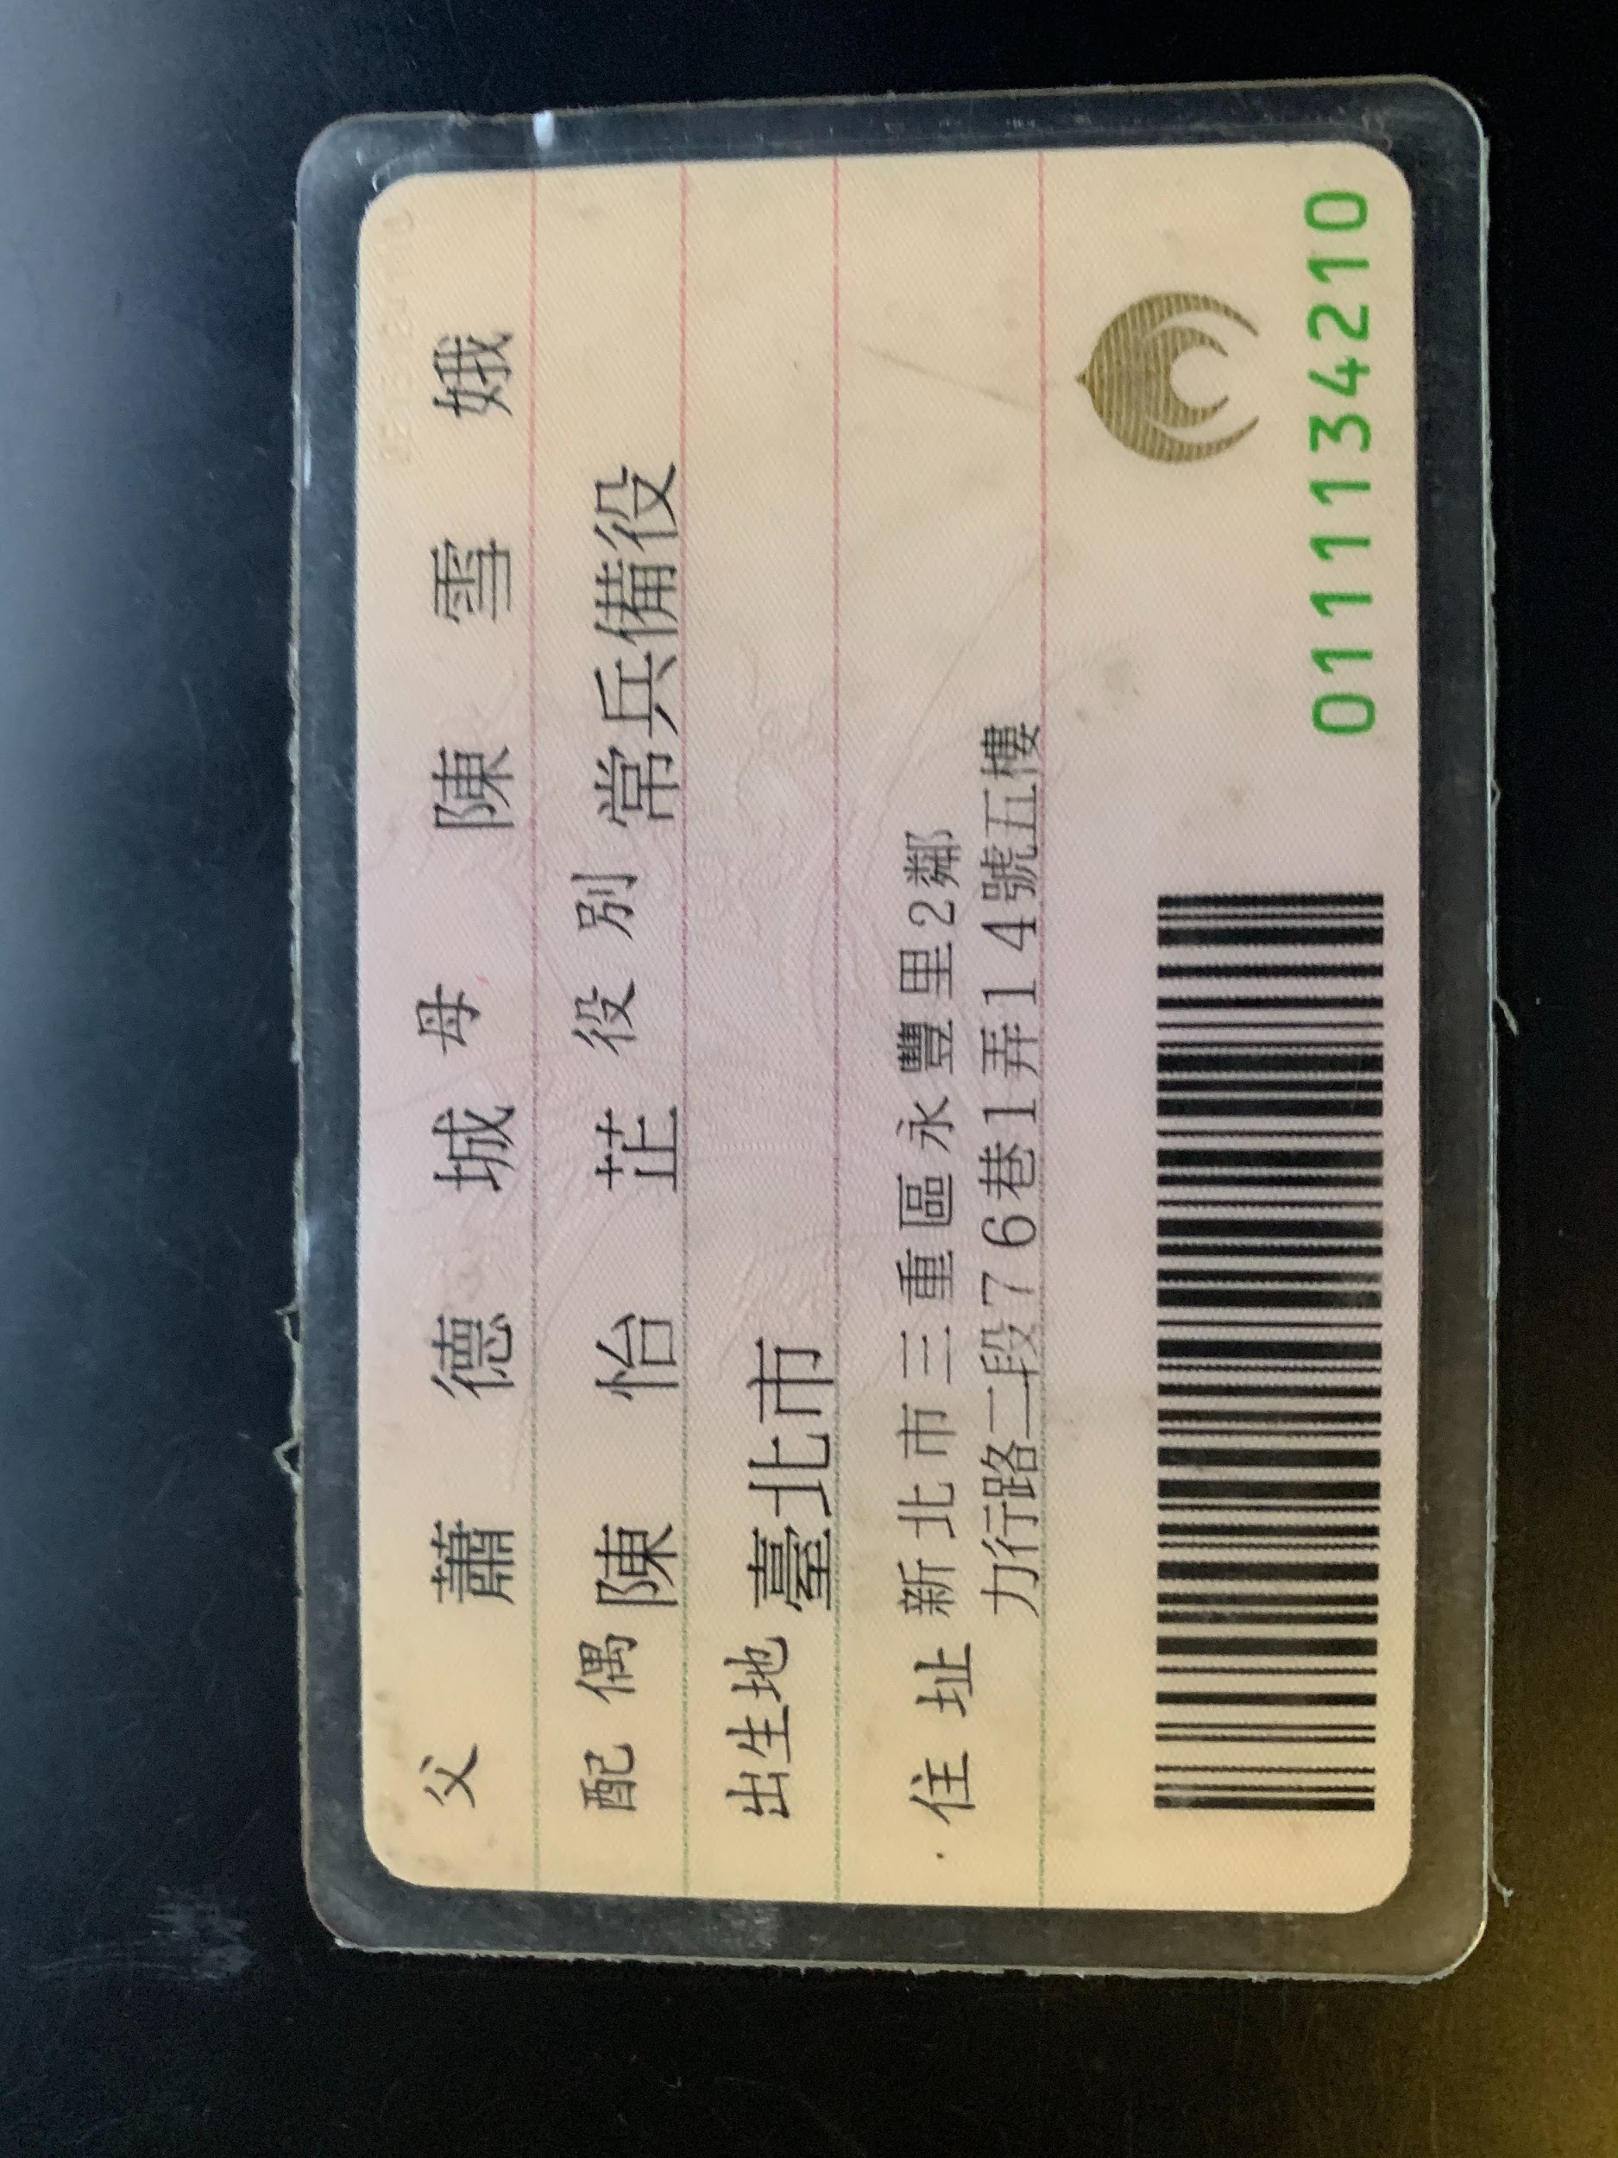 身份证电子档 Copy of Identification Card (for freelance only)

